2023.06
통신, 방송, 광고계 여럿 소식 & 컨텐츠,마케팅,PR 단신 - 6월 Issue 요약

★ 국내 투자 늘리는 넷플릭스… K-콘텐츠 하청기지화 '우려'
- 문화체육관광부는 넷플릭스의 대규모 투자 결정에 대해 창의적인 아이디어와 역량을 보유한 국내 제작사의 자금난을 해소하는 마중물이 될 것이라 판단하나…
- 국내 OTT의 자금난 해소에 주효할지는 미지수라는 의견도 : 넷플릭스가 제작비를 지원하면 콘텐츠에 대한 지식재산권(IP)과 해외 판권 등이 넷플릭스의 몫이 되기 때문/ 국내 OTT 사업자는 제작에만 참여해 부가 판권이나 IP 활용 등을 통한 추가 수익 창출 없음
- 적자 규모가 나날이 커지는 토종 OTT 사업자 : 웨이브, 티빙, 왓챠는 지난해 모두 역대급 영업손실을 기록하며 전년보다 적자 폭을 키웠고, 넷플릭스와 견줄 오리지널 콘텐츠를 만들기 위해 막대한 제작 비용을 쏟아 부었지만 성과로 연결되지 않고 있음
- 웨이브는 ▲2020년 169억원 ▲2021년 558억원의 적자를 낸 데 이어 지난해 1213억원의 영업손실을 기록, 티빙 지난 3년 영업손실은 ▲2020년 61억원 ▲2021년 762억원 ▲2022년 1191억원, 왓챠는 작년에 영업손실 555억원을 기록해 국내 3대 OTT의 지난 한 해 영업손실 합계는 3000억원에 달함
※ 반면 동기간 넷플릭스는 영업이익 142억원을 기록
- 넷플릭스의 파괴력은 인터넷TV(IPTV) 내 주문형비디오(VOD) 등 유료 방송 시장에도 영향을 끼치는 중 : 방송통신위원회 '2022년도 방송시장경쟁상황 평가'에 보면 IPTV VOD 매출은 2018년부터 2021년까지 하락세
- 국내 IPTV 유료 VOD 매출은 ▲2018년 6590억원 ▲2019년 6412억원 ▲2020년 6258억원 ▲2021년 5299억원을 기록했는데 독자적인 콘텐츠를 내세우는 글로벌 OTT에 비견할 콘텐츠 확보에 실패한 것이 매출 감소로 이어짐

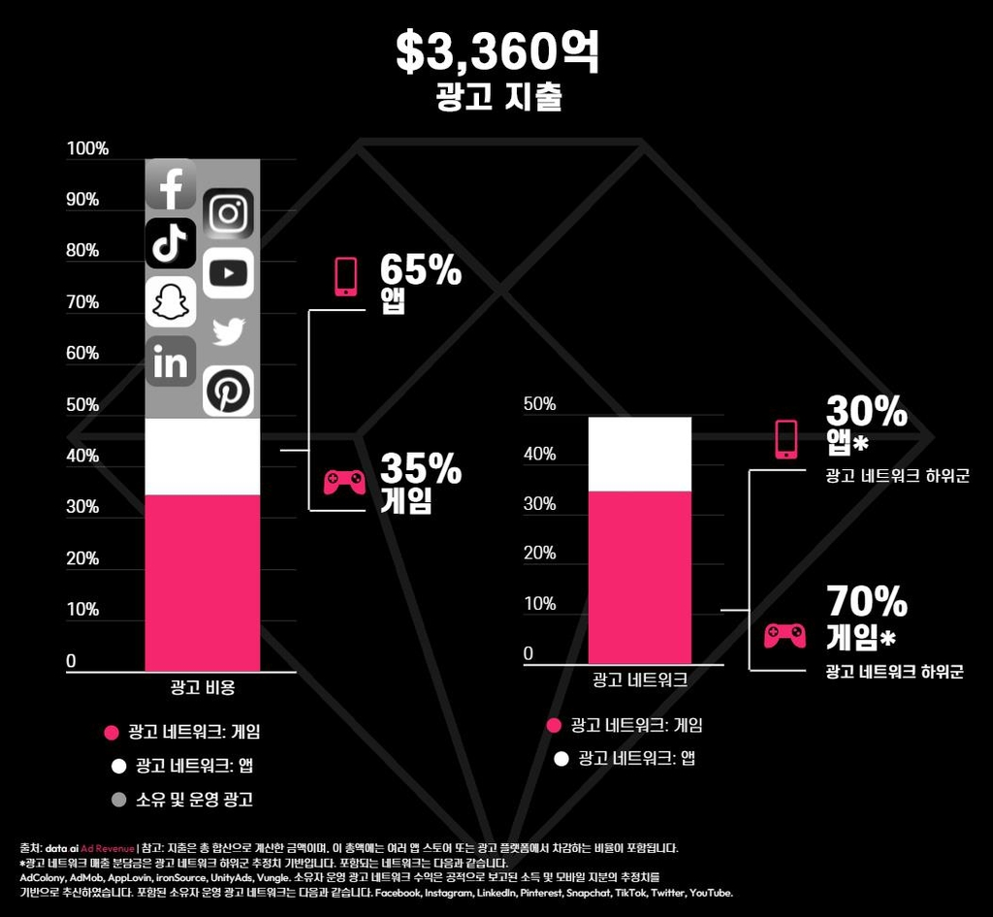
★ 계정 공유 막는 넷플릭스… 국내 미칠 영향은?
- 글로벌 OTT 넷플릭스가 최근 미국에서 계정 공유를 금지한 가운데 전세계 국가로 관련 정책을 확대 적용중이며, 우리나라도 대상국에 포함되어 있어 논란이 예상 : 계정 공유 유료화는 중남미 지역에 이어 뉴질랜드, 스페인, 캐나다, 포르투갈, 미국, 프랑스, 영국, 독일등 100여곳 시행
※ 계정 공유 금지는 가구 구성원만 계정을 공유하고 친구, 지인을 포함해 따로 사는 사람이 있으면 별도의 계정을 보유하거나 우리나라 돈으로 약 1만원 가량의 추가 요금을 내고 사용하도록 하는 것
- 전세계적으로 콘텐츠 영향력이 막강한 넷플릭스가 저가형 광고요금제에 이어 계정 공유 유료화 카드를 꺼내고 수익성 개선에 나서는 중 : 그동안 무료로 영상을 시청했던 사람들에게 추가요금을 받고 수익을 보전하겠다는 생각
- 이들 국가에 우선적으로 적용한 결과 단기적으로 구독자는 줄었지만 장기적으로 봤을 때 유료 회원 매출 증가 등 긍정적인 결과가 나타난 것으로 분석
- 구체적인 시기는 미정이나 이르면 하반기에 한국과 일본, 싱가포르 등 아시아 지역을 대상으로 정책을 시행할 것으로 예상되고 있고 국내의 경우 일부 구독자 이탈 등 반발이 상당할 것으로 전망

★ 대통령실 "TV 수신료 분리징수 위한 법 개정 권고"
- 대통령실은 TV 수신료 관련 부처에 기존의 통합징수방식을 분리징수방식으로 바꾸기 위한 법령 개정을 권고
- KBS는 5일 대통령실이 발표한 TV 수신료 분리 징수 방침에 반대하는 입장문을 내고 "수신료 분리 징수는 공영방송의 근간을 훼손할 수 있는 중차대한 사안"이 유감을 드러냄
- KBS 3개 노조중 하나인 전국언론노동조합 KBS 본부도 성명을 내고 "공영방송의 미래를 결정할 수 있는 중요한 의사결정을 번갯불에 콩 구워 먹기식으로 결정해버렸다"고 비판

★ 전세계 모바일앱 시장 655조 규모 성장…국내 광고수익 1위는 카톡
- 지난해 전세계 모바일 애플리케이션 시장의 전체 규모가 약 5천억 달러(한화 약 655조 원)를 넘어선 것으로 나타남) - 데이터 및 분석 플랫폼 data.ai '2023년 앱 매출 현황 보고서'
- 모바일 광고는 2021년 대비 14% 성장한 3천360억 달러(약 440조 원)의 소비자 지출이 발생하며 전체 모바일 앱 시장의 66.8%를 차지
- 모바일 광고 시장을 주도한 분야는 소셜 미디어 앱과 동영상 스트리밍 앱들로, 전체 광고 지출의 절반가량이 이 분야에서 이뤄짐/ 특히 인스타그램과 틱톡 등과 같은 소셜미디어 앱들의 활약이 두드러짐
- 모바일 앱 시장의 소비자 지출을 주도해왔던 게임 앱들은 광고 분야에서도 힘을 발휘했으며, 전체 모바일 광고의 약 35%가 게임 분야에 집행됐고 가볍게 즐길 수 있는 하이퍼 캐주얼 게임 및 퍼즐 게임 등이 광고 시장에서 높은 인기를 얻음
- 반면, 모바일 앱 내 사용자 지출은 2021년 대비 약 2%가 줄어든 1천670억 달러(219조 원)로 집계 : 코로나19 팬데믹 기간 급증했던 지출이 정상화되는 과정과 세계적인 경기 침체가 맞물린 결과로 분석
- 국내 모바일 광고 수익 차트에서는 국민 채팅 앱 '카카오톡'이 상위권을 차지/ 카카오톡에 이어서는 국내에서 잘 알려진 리워드 앱 '캐시워크'와 'OK캐시백', 그리고 게임과 유틸리티 앱들이 뒤를 이음
- 앱 스토어 수익 차트의 일회성 구매 매출 부문에서는 '리니지'를 포함한 국내 인기 모바일 게임들과 더불어 국내외에서 활약하고 있는 네이버 웹툰이 비게임 앱으로는 유일하게 상위 10개 앱 안에 안착
- 구독 매출 부문에서는 유튜브 프리미엄을 서비스하고 있는 유튜브에 이어 여러 OTT와 엔터테인먼트 구독 앱들이 상위권에 위치

광고회사 PT 04월~06월 종합편_(기획, 제작, AOR 구분 별도표기) : 4,5월 결과 * 6월 업데이트 Ver.

★BIG
★BIG
PT 일자 | 광고주 | 품목 | 빌링 (억원) | 참여사 |  | 기존사 | 선정사(결과) | 비고
2023-06-28 | 하이트진로 | 소주 CR | 130 | 제일, SM C&C, DDB, 한컴, 타이타늄22 |  | 한컴
2023-06-07 | K2코리아 | K2 CR | 100 | HS AD, TBWA, DDB, 차이컴 |  | HS AD | HS AD
★BIG
2023-06-07 | 파마리서치 | 리쥬란 | 45 | 이노션, HS AD, TBWA |  | HS AD
★BIG
2023-06-07 | SK엔무브 | 기업PR | 110 | 제일, 대홍, TBWA, SM C&C, 디블렌트外 |  | TBWA
2023-06-07 | 동국제약 | 판시딜 | 80 | 대홍, 오리콤, 동국헬스케어홀딩스 |  | 대홍
★BIG
2023-06-02 | 넥슨 | 빌딩앤파이터 | 45 | DDB外
★BIG
2023-05-31 | 하나은행 | 브랜드PR | 80 | 대홍, SM C&C, 한컴外
★BIG
2023-05-30 | 더케이커넥트 | 아이더 CR | 110 | 제일, HS AD, TBWA, 오버맨 |  | TBWA
2023-05-26 | LG전자 | 브랜드 PR | 50 | HS AD, TBWA, SM C&C, 엘베스트, 디렉터스컴퍼니 |  | HS AD
★BIG
2023-05-26 | 유한양행 | 해피홈 | 35 | 대홍, 엠얼라이언스(맥켄), 타이타늄22, 그랑몬스터外
★BIG
2023-05-24 | CJ올리브영 | 23년 Annual | 80 | 제일, HS AD, SM C&C, 메이트, 오버맨 |  | 엘베스트
★BIG
2023-05-23 | 바이트댄스 | 틱톡 | FEE | TBWA, SM C&C, 오버맨, 원더랩, 온보드 |  | SM C&C
★BIG
2023-05-22 | 포스코 | 기업PR | 45 | 제일, SM C&C, 타이타늄22, 디렉터스컴퍼니, 그랑몬스터
2023-05-19 | 사랑의 열매 | 브랜드PR | 50 | 애드리치外 |  | 대학내일
2023-05-18 | LG전자 | 워시타워 (디지털) | 10 | HSAD, 브라이언에잇, 디렉터스컴퍼니 |  | HS AD
★BIG
2023-05-17 | 에스텍시스템 | 새니텍 | 20 | 타이타늄
2023-05-12 | 경동나비엔 | 23년 Annual | 80 | 이노션, HS AD, TBWA, 디블렌트 |  | HS AD | TBWA
★BIG
2023-05-10 | 혼마골프 | 골프 클럽디지털 | 30 | 대홍, 디블렌트, 프로그골프 |  | 디블렌트
2023-05-09 | KB캐피탈 | KB차차차 (중고차) | 50 | 오리콤, 엘베스트, 차이컴 |  | 엘베스트 | 차이컴
2023-05-04 | 유한건강생활 | 이너플로라 | 15 | BBDO, 오버맨 |  | 오버맨 | 오버맨
★BIG
2023-05-03 | 쏘카 | 브랜드PR | 40 | 이노션, TBWA, 애드쿠아 |  | 이노션 | 이노션
2023-05-02 | 덴티움 | 브랜드PR | 65 | 이노션, TBWA, 오리콤, SM C&C |  |  | SM C&C
★BIG
2023-04-27 | 그립컴퍼니 | 브랜드PR | 45 | 이노션, 오버맨 |  | HS AD | 이노션
★BIG
2023-04-27 | 하이트진로 | 테라 CR | 250 | 이노션, HS AD, SM C&C, 타이타늄22外 |  | 타이타늄22 | HS AD | AOR : 이노션, 제작(켈리/필라이트 한) : 이노션
★BIG
2023-04-27 | 한화그룹 | 기업PR | 50 | 이노션, TBWA, 엠얼라이언스外 |  | 이노션
★BIG
2023-04-25 | 주택도시보증공사 | 기업PR | 60 | 제일, 대홍, SM C&C |  | 대홍 | NCC AD
2023-04-24 | 홈플러스 | 전품목 | 140 | 제일, 레오버넷, 엠얼라이언스, 엘베스트, 디컴外 |  | 그랑몬스터 | HS AD
★BIG
2023-04-21 | 코웨이 | 비렉스 안마의자 | 조회중 | SM C&C, 차이컴外 |  |  | SM C&C
★BIG
2023-04-21 | 한국수력원자력 | 기업PR | 80 | 제일, 대홍, TBWA, 오버맨外 |  | 대홍 | 대홍기획
2023-04-21 | 다이나핏 | 노르디스크 (하반기) | 75 | HS AD, TBWA, DDB, 크리에이티브에어 |  | 보더리스 | TBWA
2023-04-20 | 하림 | 신규 품목 (소시지) | 15 | TBWA, 오리콤, 메이트, 유니기획 |  |  | 오리콤
2023-04-19 | 매일유업 | 상하목장 | 15 | SM C&C, 살롱드서울 |  |  | SM C&C
★BIG
2023-04-19 | 카나리아 바이오 | 기업PR | 40 | 이노션, 도브투래빗 |  |  | 이노션
2023-04-18 | NHN | 한게임 | 65 | 대홍, 한컴外 |  | 이노션 | 펜타클
★BIG
2023-04-18 | 삼양사 | 상쾌한 | 25 | HS AD, SM C&C, 런랩 |  | 런랩
2023-04-13 | 에이스침대 | 23년 신규 | 160 | 대홍, 오리콤, 한컴, DDB外 3 |  | 오리콤 |  | 5/16 Final : 오리콤 vs 한컴
2023-04-12 | 셀러비 코리아 | 댐댐 캠페인 | 40 | 이노션 |  |  | 이노션
★BIG
2023-04-11 | 넷마블 | 나혼자만레벨업 | 35 | SM C&C, DDB外 |  |  | DDB
2023-04-10 | 여기어때 | 브랜드 PR | 120 | 이노션, JUICE By TBWA, 차이컴 |  | 런랩 | 런렙
2023-04-05 | 11번가 | 슈팅 배송 | 35 | SM C&C, 엠허브, 오버맨, 봄센外 |  | SM C&C | SM C&C
★BIG
2023-04-04 | 초록우산 | PR | 25 | 애드리치, KECC, 대학내일, 디컴, 와이즈맥스外 |  | 디렉터스컴퍼니 | 디렉터스컴퍼니
★BIG
2023-04-04 | LG전자 | 스타일러 | 65 | HS AD, TBWA, 엘베스트, 디렉터스컴퍼니 |  |  | HS AD | 4/12 Final : HS AD vs SM C&C

광고회사 전파광고(지상파, 종편, CATV한) 06월 매출 _ ※유의※ 타매체 (디지털, 옥외, 인쇄, IPTV등) 집계 미반영
◈ 공중파/ 종편/ CATV 매출 (外매체 제외, 上Cell 지상파 下Cell 종편+케이블 순) : 본 계수는 대외비로 분류됩니다. 단순 영업 참고용으로 외부 유출은 지양/ 회사별 청약완료후, 매월초 당월계수 공유
※ 미집계 순위권內(~TOP 10) Agency : 퍼블리시스원, 미디어브랜즈코리아(舊.유니버설맥켄), 차이커뮤니케이션등 3개사 대외비로 블라인드
(단위 : 억원) | 2023. 06 (Start계수) | 전월 마감액 (23'05) | 2023년 ~06 합산 계수 | 2022년 ~06 합산 계수 | 6月 Client Isuue (전월대비 증감 광고주 한)
이노션 | 84.0 | 69.0 | 1147.0 | 1057.0 | [증가] 현대차, 한화
 | 127.0 | 130.0
SUM | 211.0 | 187.0
제일기획 | 75.0 | 75.0 | 911.0 | 1642.0 | [증가] 삼성전자
 | 110.0 | 72.0
SUM | 185.0 | 147.0
대홍기획 | 38.0 | 70.0 | 701.0 | 995.0 | [감소] 롯데칠성, 넥슨
 | 55.0 | 110.0
SUM | 93.0 | 180.0
HS AD | 71.0 | 40.0 | 553.0 | 980.0 | [증가] 넷플릭스, LG전자, 대상웰라이프, 야놀자
 | 50.0 | 50.0
SUM | 121.0 | 90.0
TBWA | 53.0 | 24.0 | 411.0 | 726.0 | [증가] 우리은행, APPLE
 | 54.0 | 41.0
SUM | 107.0 | 65.0
SM C&C | 35.0 | 40.0 | 392.0 | 344.0 | [감소] SKT
 | 30.0 | 45.0
SUM | 65.0 | 85.0
Group M | 9.0 | 28.0 | 273.0 | 355.0 | [유지] 하겐다즈, 템퍼 [감소] 구글코리아, 볼보코리아
 | 16.0 | 30.0
SUM | 25.0 | 58.0
Dentsu korea | 19.0 | 26.0 | 259.5 | 402.0 | [증가] 토요타자동차(Lexus) [감소] 닌텐도, 대원제약, 아사히맥주, 파인투데이, 그룹세브
 | 29.0 | 37.0
SUM | 48.0 | 63.0
오리콤 | 7.0 | 11.0 | 156.5 | 261.0 | [감소] 금호석유화학, 에이스바이옴
 | 16.0 | 14.0
SUM | 23.0 | 25.0
한컴 | 7.0 | 11.0 | 91.0 | 89.0 | [감소] 하나금융그룹, 아웃백, BHC, 컨디션
 | 11.0 | 16.0
SUM | 18.0 | 27.0

지상파 매출_ 23년 5월 마감 & 23년 6월 시작 (당월 시작계수 추후 변동 가능성)

(단위 : 억원) | 2023. 06 (Start계수) | 2022.. 06월 (Start계수) | 2023. 05 (End계수) | 2022. 05 (End계수)
KBS-2TV | 125 | 170 | 160 | 233
MBC-TV | 110 | 170 | 161 | 225
SBS-TV | 160 | 240 | 261 | 353
Total (광고매출 only) | 395 | 580 | 582 | 811

종합/유선채널 매출_2023.06月 (당월 시작계수 추후 변동 가능성)
◈ 종합/유선 방송사 매출 (기타 채널 제외) : 본 계수는 대외비로 분류됩니다. 단순 영업 참고용으로 외부 유출은 지양/ 채널별 마감후, 매월초 전월계수 공유
(단위 : 억원) | 2023. 06 (Start계수) | 2023. 05 (최종마감) | 2023. ~06 누적계수 | 2022. ~06 누적계수 | 6月 채널별 증감 (전월대비)
CJ E&M | 285 | 395 | 1775 | 2614 | (증가) 없음 (감소) tvN, tvN Sports, OCN Movies, OCN Movies2, Mnet, Tooniverse, OCN Thrills,, 중화TV, OCN, tvN Story, tvN Drama, story, CGV, Superaction, OGN, DIA TV, tvN Show
JTBC mediacomm + Plus | 150 | 205 | 783 | 1044 | (증가) 없음 (감소) JTBC2, JTBC4, JTBC, Golf, Golf & Sports
TV Chosun | 109 | 175 | 554 | 605 | N/A
MBN | 105 | 112 | 620 | 647 | N/A
Channel A | 90 | 95 | 519 | 674 | N/A
MBC Plus | 59 | 80 | 456 | 456 | (증가) 없음 (감소) Every1, Drama, Music, ON, sports+1, sports+2, NET, MBC M
KBS N | 35 | 46 | 381 | 381 | (증가) N sports (감소) KBS Drama, JOY, Kids, KBS 스토리, N life
SBS Plus | 39 | 55 | 264 | 331 | (증가) 없음 (감소) Plus, funE
ENA | 45 | 47 | 246 | 255 | (증가) ONCE, O Life (감소) ENA, ENA Drama, ENA Play, ENA Story, SkySports, ONT, 헬스, CHING
T Cast | 35 | 45 | 217 | 266 | (증가) 없음 (감소) E, Dramacube, Screen, NOW(FOX), MX(FX), CH view, Fashion NCineF, Champ, 채널에버
SBS MediaNET | 35 | 54 | 193 | 233 | (증가) 없음 (감소) Golf, Sports, CNBC, Kizmom(舊.Nicklodeon), MTV, SBS Biz, SBS F!L
SPOTV | 21 | 22 | 79 | 92 | N/A
IHQ | 14 | 15 | 71 | 85 | (증가) 없음 (감소) IHQ, SandBOX, CUBE TV, IHQ Drama
UPdate
OTT top10 : 통합, 넷플릭스, 디즈니, 티빙 (출처 : kino lights, 6월 8일자 rank)

KAI (광고경기 전망지수) _ 2023 6월 전망
◈ KAI지수 : 전국 주요 광고주(458개) 대상의 온라인/ 전화 사전조사를 토대로 한, 국내 주요 광고매체의 경기변동을 주기적으로 조사/ 광고 경기를 진단함 _ KOBACO
KAI가 기준치인 100인 경우 광고비 증가 응답업체수와 광고비 감소 응답업체수가 같음을 의미하며, 100초과인 경우에는 광고비 증가 ▶ 응답 업체수가 광고비 감소 응답체 수보다 많음을, 100미만인 경우 에는 그 반대임을 나타냄
[매체별 전망] : 100KAI 초과 상위 매체 ▶ 전년 동월 대비 온라인/모바일 배너 & 방송광고 소폭 증가세 (外 100이하 지수로 전망)

[광고주 업종별 전망] : 100KAI 초과 상위 업종 ▶음료 및 기호식품> 출판> 교육 및 복지후생> 컴퓨터 및 정보통신 순

UPdate
KOBACO 매체유형별 2017~2023 광고비 (단위 : 백만원)
◈ 2015년 8월 통계청으로부터 국가 통계 (승인번호: 제920021호) 승인을 받은 이후, 매년 12월 말, 국가통계포털(KOSIS) 및 방송통신광고 통계시스템(ADSTAT)을 통해 공표하는 시스템 (from.KOBACO)

